상품제안서
뽑아쓰는 대나무 키친타월 80매 | 상품코드: F32869

 |  |  |  |  |  |  | 02-412-0044 | www.easy1.co.kr
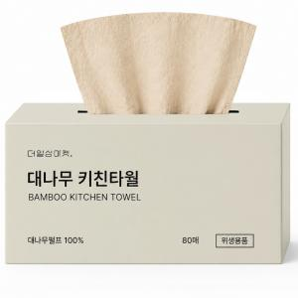

【상세/제작정보】 | (1)대나무 펄프 100%(친환경 대나무 펄프 사용) (2)뛰어한 흡수력(기름기와 물기를 빠르게 흡수) (3)위생적인 사용(한 장씩 뽑아쓰는 위생적인 구조) (4)강한 내구성(부드러운 촉감과 강한 내구성) (5)다양한 활용도(주방 곳곳에서 다양하게 활용 가능

【인쇄/포장옵션】 | / 18개입 박스 포장

【공급단가】 | 수량 | 500~ | 1,000~ | 3,000~ | 5,000~ | 10,000~
*VAT별도 | 단가 | 850원 | 830원 | 810원 | 790원 | 780원

【상품 URL】 | https://www.easy1.co.kr:443/src/goods_detail.php?gdno=32869

